A-3
TITULO

 | Proyecto | Resolución de problemas dentro de la plataforma Github
 | Coach | Luis Alberto Angeles
 | Equipo | Jessica Daniela Suarez Avila
 | Area | Sistemas de Manufactura
¿Por qué estamos hablando de este problema?
En la materia de Sistemas de Manufactura se implemento ante el grupo el uso nuevas plataformas tecnologicas para llevar acabo la materia, el problema inicia porque los estudiantes, al estar acostumbrados a llevar las materias con otros metodos, presentaron problemas para el uso de las plataformas y sin tener el conocimiento de como resolver los problemas dentro de las plataformas,
1. ANTECEDENTES :
¿Cuál es la propuesta para alcanzar el estado deseado?
¿Cómo afectan tus medidas propuestas la causa raíz para alcanzar los objetivos?
5. MEJORA PROPUESTA :

¿Cómo estamos hoy en día?
¿Cuál es el problema?
El problema principal es que los alumnos no tienen las habilidades tecnologicas necesarias para implementar el uso de nuevas plataformas digitales
2. SITUACIÓN ACTUAL :

¿Qué actividades serán requeridas para la implementación y quien será responsable de qué y cuándo?
¿Cuáles son los indicadores de desempeño o progreso?
6. PLAN (BENEFICIOS ESPERADOS Y RECURSOS) :

¿Qué resultados específicos se requieren?
Establece una meta u objetivo claro para la situación.
Aprobar la materia de sistemas de manufactura
3. METAS Y OBJETIVOS (Y) :

¿Cuál es la causa raíz del problema?
Selecciona la herramienta más simple para que muestre claramente la causa raíz del problema.
4. ANÁLISIS DE CAUSA RAÍZ (x) :

¿Qué problemas pueden ser anticipados?
Asegurar el proceso PDCA.
Capturar y compartir lo aprendido.
7. SEGUIMIENTO (CONTROL) :

lin

Swim Lane
Swim Lane
 | Area: Sistemas de manufactura
 | Proceso: |  |  |  |  |  |  |  |  |  | Dueño de proceso: XXXXX XXXXXX |  |  | Version 1.0 | DD/MM/YY
Área 1
Crear una cuenta en GitHub
#1
git checkout -b
#6
git branch
#7
Área 2
INICIO
Aceptar invitacion del profesor
YES
NO
Instalar Git en Laptop
#2
#1A
Clonar repositorio
#5
git commit -am "Hola GitHub, este es mi nuevo branch"
#8
Área 3
Instalar Visual Studio Code
#3
Crear carpeta en el escritorio
#4
git --version
NO
YES
Compare & pull request
YES
NO
#10A
Create pull request
#12
Área 4
git push -u origin y nombre de tu branch
#9
 |  | <
 |  |  |  |  | x
Área 5
FIN
 | Lean Academy ® Todos los derechos reservados Prohibida su reproducción total o parcial por cualquier método
Proceso | 1 | 2 | 3 | 4 | 5 | 6 | 7 | 8 | 9 | 10 | 11 | 12 | 13 | 14 | 15
Tiempo promedio | 24:00 Hr | 01:00 Hr | 02:00 Hr | 0.5:00 Hr | 0.5:00 Hr | 0.5:00 Hr | 168:00 Hr | 02:00 Hr | 02:00 Hr | 120:00 Hr | 48:00 Hr | 0.5:00 Hr | 0.5:00 Hr | XX:XX Hr | XX:XX Hr
VA/NVA/NNVA* | VA | NNVA | NNVA | NNVA | NNVA | VA | NNVA | NNVA | NNVA | NNVA | VA | NNVA | NNVA
*Referencia: VA= Actividad de Valor Agregado NVA = Actividad de No Valor Agregado NNVA = No Valor Agregado Necesario
Proceso 1
#
Decisión 1
YES
NO
A
Fin
Nota 1
 |  |  |  |  |  | Símbolo
 |  |  |  |  |  | Nombre | Proceso | Decisión | Conector | Inicio/Fin | Líneas de Flujo | Nota | Actividad Manual | Cuello de botella

LSS International ® Todos los derechos reservados Prohibida su reproducción total o parcial por cualquier método

SMART
 |  | 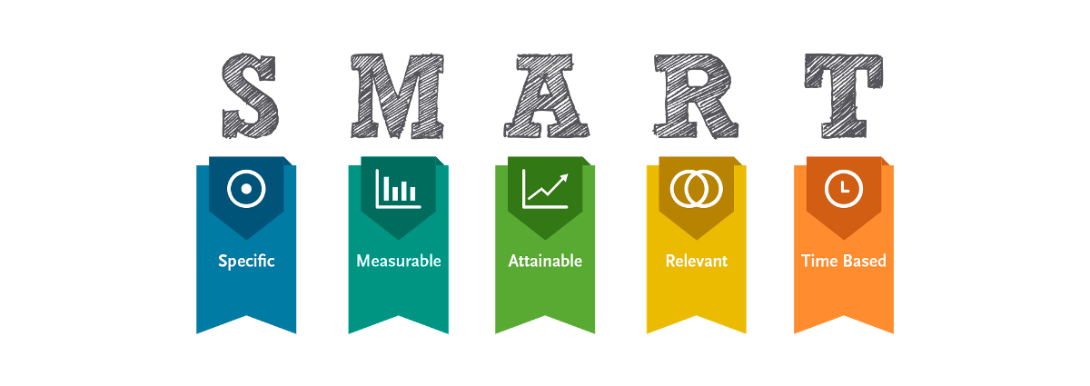
•Selecciona tu métrico de éxito que continuarás midiendo a lo largo de la implementación de tus propuestas.
•Establece el objetivo a alcanzar de tu métrico.
•Selecciona por lo menos un métrico secundario y uno consecuente que enfatice el métrico de éxito o principal.
•Utiliza los formatos SMART para la adecuada selección de métricos.

Siglas SMART | Descripción | Preguntas para el SMART | Objetivos SMART
S | Specific | ¿Qué quieres lograr? | Aprobar la materia de Sistemas de Manufactura
M | Measurable | ¿Cuándo se logrará la meta? | Resolviendo problemas de manufactura
A | Attainable | ¿Cómo sabrás cuando has logrado tu objetivo? | Teniendo calificación aprobatoria
R | Relevant | ¿Cómo se puede lograr la meta? | Dominando el uso de las herramientas para resolver problemas de manufactura
T | Timely | ¿La meta satisfarsera sus necesidades a corto y largo plazo? | Si, a corto plazo por aprobar la materia de sistemas de manufactura, a largo plazo poder continuar con las otras materias

Ishikawa
Ishikawa
 |  | Líder: | Suarez Avila Jessica Daniela
 |  | Proyecto: | Resolución de problemas dentro de la plataforma GitHub
 |  | Sponsor: | Luis Alberto Angeles
 |  | Área: | Sistemas de Manufactura
 |  | Fecha: | 7 de Noviembre de 2024

Mano de obra
Máquina
Medio Ambiente

 | Los alumnos no saben usar la plataforma |  |  | no tener computadora personal

5W y 2H

 |  |  |  |  | No pueden entregar sus tareas
 | Mala conexión de internet |  |  |  |  | No tener calificacion aprobatoria

Material
Método
Medida

LSS International ® Todos los derechos reservados Prohibida su reproducción total o parcial por cualquier método

Pareto
Pareto
 |  | Líder:
 |  | Proyecto:
 |  | Sponsor:
 |  | Área:
 |  | Fecha:

Coloca aquí el título del gráfico
 | Datos recolectados |  | Porcentaje acumulado
Causa 9 | 60 | P1 | 12%
Causa 16 | 56 | P2 | 24%
Causa 15 | 50 | P3 | 34%
Causa 10 | 48 | P4 | 43%
Causa 4 | 43 | P5 | 52%
Causa 5 | 33 | P6 | 59%
Causa 6 | 28 | P7 | 65%
Causa 7 | 28 | P8 | 70%
Causa 8 | 27 | P9 | 76%
Causa 1 | 23 | P10 | 80%
Causa 3 | 19 | P11 | 84%
Causa 11 | 19 | P12 | 88%
Causa 12 | 18 | P13 | 92%
Causa 13 | 15 | P14 | 95%
Causa 14 | 14 | P15 | 98%
Causa 2 | 12 |  | 100%
Instrucciones
1. Ingresa las categorías y frecuencias observadas en la tabla que se muestra a continuación, no es necesario ingresarlas en orden. Puedes ingresar hasta 25 categorías. 2. En la hoja que se llama Cálculos, ingresa en la columna etiquetas, como quieres que aparezca la categoría en el eje x. No borres ni modifiques las celdas de la hoja cálculos.

Categorías | Frecuencias
Causa 1 | 23
Causa 2 | 12
Causa 3 | 19
Causa 4 | 43
Causa 5 | 33
Causa 6 | 28
Causa 7 | 28
Causa 8 | 27
Causa 9 | 60
Causa 10 | 48
Causa 11 | 19
Causa 12 | 18
Causa 13 | 15
Causa 14 | 14
Causa 15 | 50
Causa 16 | 56

 |  |  | LSS International ® Todos los derechos reservados Prohibida su reproducción total o parcial por cualquier método

